BS2019
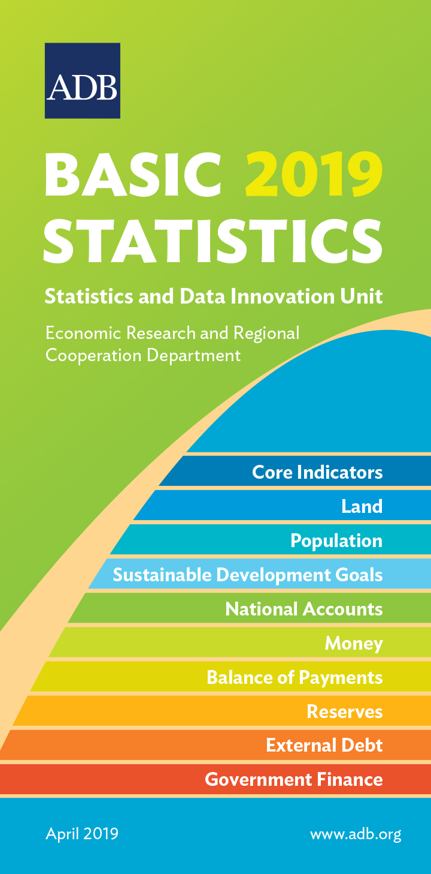
 | DEVELOPING MEMBER ECONOMY | CORE INDICATORS

 |  | Total Population | Average Annual Population Growth Rate | Proportion of Population below $1.90 Purchasing Power Parity (PPP) a Day
...
 |  | (million) | (%) | (%)
...
 |  | 2018 | 2013-2018 | 2017
 | Afghanistan | 31.60 | 2.8 | …
 | Armenia | 2.97 | –0.3 | 1.4
 | Azerbaijan | 9.94 | 1.1 | …
 | Bangladesh | 165.21 | 1.3 | 14.8
 | Bhutan | 0.73 | 1.1 | 1.5
 | Brunei Darussalam | 0.43 | 1.1 | …
 | Cambodia | 15.64 | 1.3 | …
 | China, People's Republic of | 1,395.38 | 0.5 | 0.7
 | Cook Islands | 0.02 | –0.5 | …
 | Fiji | 0.89 | 0.6 | 1.4
 | Georgia | 3.73 | 0.1 | 5.0
 | Hong Kong, China | 7.45 | 0.7 | …
 | India | 1,332.00 | 1.3 | 21.2
 | Indonesia | 265.02 | 1.3 | 5.7
 | Kazakhstan | 18.28 | 1.4 | 0.0
 | Kiribati | 0.11 | 1.3 | …
 | Korea, Republic of | 51.64 | 0.5 | 0.2
 | Kyrgyz Republic | 6.26 | 2.0 | 1.5
 | Lao People's Democratic Republic | 6.78 | 1.4 | 22.7
 | Malaysia | 32.39 | 1.4 | 0.0
 | Maldives | 0.51 | 3.6 | …
 | Marshall Islands | 0.05 | 0.4 | …
 | Micronesia, Federated States of | 0.10 | 0.1 | 15.4
 | Mongolia | 3.21 | 2.1 | 0.6
 | Myanmar | 53.86 | 1.2 | 6.2
 | Nauru | 0.01 | 1.8 | …
 | Nepal | 29.10 | 1.4 | …
 | Niue | 0.002 | 1.1 | …
 | Pakistan | 212.76 | 2.9 | 3.9
* Refers to preliminary figures. | Palau | 0.02 | 0.8 | …
¤ Differs from standard definition, or refers to only part of the country. | Papua New Guinea | 9.02 | 3.1 | …
"$" Refers to United States dollars | Philippines | 106.60 | 1.7 | 7.8
1 - 2011 2 - 2012 3 - 2013 4 - 2014 5 - 2015 6 - 2016 7 - 2017 8 - 2018 | Samoa | 0.20 | 0.8 | 1.1
… denotes data not available from 2011 to 2018. – denotes value equal to zero. | Singapore | 5.64 | 0.9 | …
0.0 denotes value is less than half of unit employed. | Solomon Islands | 0.67 | 2.2 | 25.1
Data Sources: Online databases from international organizations (Food and Agriculture Organization of the United Nations; Inter-Parliamentary Union; International Labour Organization; International Monetary Fund; Organisation for Economic Co-operation and Development; Secretariat of the Pacific Community; United Nations Children's Fund; United Nations Educational, Scientific, and Cultural Organization Institute for Statistics; United Nations Environment Programme; United Nations Population Division; United Nations Statistics Division; United States Census Bureau; World Bank Global Database of Shared Prosperity; World Bank World Development Indicators; World Health Organization); ADB. 2019. Asian Development Outlook 2019. Manila; ADB. 2018. Key Indicators for Asia and the Pacific 2018. Manila; economy sources; staff estimates. | Sri Lanka | 21.67 | 1.0 | 0.8
 | Taipei,China | 23.57 | 0.2 | …
 | Tajikistan | 9.04 | 2.3 | 4.8
 | Thailand | 66.30 | 0.5 | 0.0
...

